Listado NN para remisión
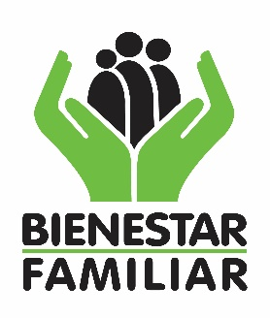 |  |  |  |  |  |  |  |  | PROCESO PROMOCIÓN Y PREVENCIÓN FORMATO EGRESO Y REMISIÓN A MODALIDADES DE EDUCACIÓN INICIAL |  |  |  |  |  |  |  |  | F14.MO8.PP |  |  |  |  | 2018-04-05
 |  |  |  |  |  |  |  |  |  |  |  |  |  |  |  |  |  | Versión 2 |  |  |  |  | Página 1 de 1
 |  |  |  |  |  |  |  |  |  |  |  |  |  |  |  |  |  | CLASIFICACIÓN DE LA INFORMACIÍON PÚBLICA

 | MODALIDAD QUE REMITE: ________________________________________ |  |  |  |  | ENTIDAD ADMINISTRADORA DE SERVICIO: ____________________________________ |  |  |  |  |  |  |  |  |  | MES DE ACTUALIZACIÓN: _____________________________________ |  |  |  | NOMBRE PERSONA RESPONSABLE DEL DILIGENCIAMIENTO Y TELÉFONO: ___________________________________________

Regional | Centro Zonal | Municipio | Zona | Primer Nombre | Segundo Nombre | Primer Apellido | Segundo Apellido | Teléfono de contacto | Tipo de identificación del usuario | Número de identificación del usuario | Fecha de nacimiento | Grupo étnico | Nombre de la comunidad a la que pertenece | Certificado de Ministerio del Interior | Criterio de Focalización | El criterio fue verificado | La niña o niño fue ubicado por medio de | Acciones adelantadas por el ICBF | Fecha focalización ICBF | Observación | Responsable reporte | Cargo Responsable reporte | Seguimiento
 |  |  |  |  |  |  |  |  |  |  |  |  |  |  |  |  |  |  |  |  |  |  | Fecha ingreso al servicio | Servicio ICBF - Ingreso | Responsable vinculación

 |  |  |  |  |  |  |  |  |  |  |  | Antes de imprimir este documento… piense en el medio ambiente!
 |  |  |  |  |  |  |  |  |  |  |  | Cualquier copia impresa de este documento se considera como COPIA NO CONTROLADA.
 |  |  |  |  |  |  |  |  |  |  |  | LOS DATOS PROPORCIONADOS SERÁN TRATADOS DE ACUERDO A LA POLÍTICA DE TRATAMIENTO DE DATOS PERSONALES DEL ICBF Y A LA LEY 1581 DE 2012.

